文件
读取当前路径下的某个文件
read()方法
把整个文件的内容读出来，保存到一个长长的字符串中

读取任意路径下的某个文件

逐行读取文件里面的内容

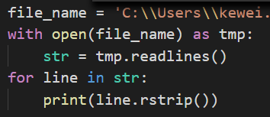
把文件里的全部内容放到一个列表里，然后打印列表的值
readlines()方法
创建一个空列表，然后把每一行存成一个元素

书签
